Sheet1
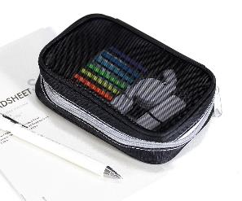
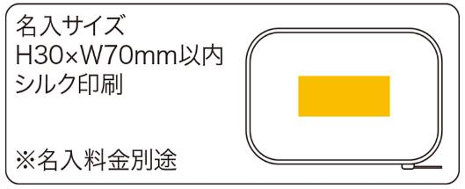
提 案 書

ハーフメッシュポーチ |  | 参考上代 | ¥480 | 販売価格
 |  | （税別） |  | （税別）
【JAN】 | 4562121888272
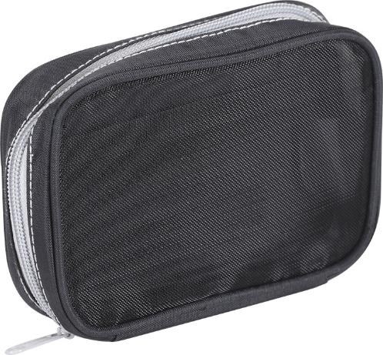 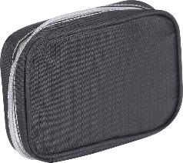 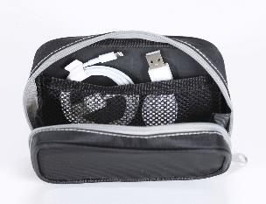 |  |  | 【商品番号】 7561 【本体サイズ】 150×40×100㎜・45ｇ 【パッケージサイズ】 180×40×145㎜・48ｇ 【個装形態】 ポリ袋入 【材質】 ポリエステル・ナイロン 【入数】 160 【商品説明】 片面はメッシュ生地で中身が見える多機能ポーチ 【生産国】 中国

